상품제안서
블랙사피아노베루형여권지갑(철망) | 상품코드: S28555

 |  |  |  |  |  |  | 02-713-8555 | www.synergygift.co.kr
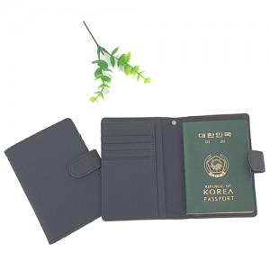

【상세/제작정보】

【인쇄/포장옵션】 | 레이저 / 포장지포장

【공급단가】 | 수량 | 100~ | 300~ | 500~ | 1,000~ | 3,000~
*VAT별도 | 기본형 | 5,940원 | 5,720원 | 5,500원 | 5,280원 | 5,140원
 | 목줄추가 | 6,880원 | 6,630원 | 6,370원 | 6,120원 | 5,960원

【상품 URL】 | https://www.synergygift.co.kr:443/src/goods_detail.php?gdno=28555

